ВОР (доп.работы)+вопросы2
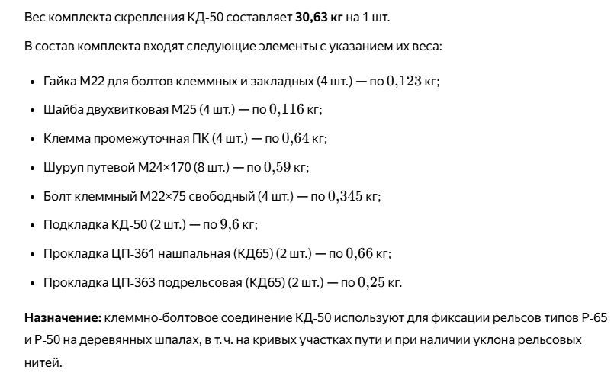
Ведомость объемов дополнительных работ по объекту:
Модернизация железнодорожного пути и стрелочных переводов на территории АО "Коломенский завод".
 |  |  |  |  |  | отработано | вопросы-2
№п/п | № в ЛСР | Наименование вида работ | Ед.изм. | Кол-во | Позиция дефектной ведомости | Формула расчета. Расчет объемов работ и расхода материалов. Пояснения по размерам, количеству (согласно проектным данным), материалам и др. | Формула расчета. Расчет объемов работ и расхода материалов. Пояснения по размерам, количеству (согласно проектным данным), материалам и др.

1 | 2 | 3 | 4 | 5 | 6 | 7 | 7
1 |  | Работы по шурфовке и защите (переустройству коммуникаций) |  |  | п.1,2,3,20
1.1 |  | Шурфовка кабельных линий вручную, грунт техногенный | шт/м3 | 10/1,74
1.2 |  | Разработка траншеи глубиной до 1 м. вручную | м3 | 0.405 |  | 4,5*0,3*0,3, группа грунта 3
 |  | Выемка и вывоз загрязненного щебня на территории предприятия | м3/т | 0,4/0,56 |  | 0,4м3*1,4=0,56т, вывоз до 2 км.
1.3 |  | Укладка труб гофрированных полиэтиленовых ø110 мм (давальческий материал) на существующее основание | м.п. | 3.95 |  | защита кабеля.
1.4 | прайс | Обратная засыпка песком, вручную (с К отн.упл.=1,1) | м3 | 0.37 |  | 4.50*0.3*0.3-3.95*0.11*0.11*3.14/4=0.37м3. (К отн.упл.=1,1)
1.5 |  | Уплотнение пневматическими трамбовками | м3 | 0.37
2 |  | Выправка существующих путей, примыкающих к вновь устраиваемым путям и стрелкам |  |  | п. 4,7,11,13
2.1 |  | Выправка ж.д. путей в плане и профиле, шпалы деревянные | м пути | 19 |  |  | участоки СП6, СП10, СП9 и СП7. Щебень не досыпается.
2.2 |  | Выправка ж.д. путей в плане и профиле, шпалы железобетонны | м пути | -
3 |  | Ремонт стрелочных переводов |  |  | п.5,6, 9, 10,15,22, 26
3.1 |  | Ремонт тяги стрелочных переводов (обточка под размер существующих) | шт/кг | 6
3.2 |  | Монтаж проушин металлических для замка (запирание стрелочного перевода) | компл/т | 2/0.008 |  |  | 2 комплекта - это 4 шт, вес проушин 4кг каждый комплект
4 |  | Монтаж стяжек рельсовой колеи (давальческий материал) | шт/кг | 4/36,4 | п 8,14
5 |  | Временные рельсовые вставки |  |  | п.12,16,17,19,21
5.1 |  | Замена РШР рельс Р50 на деревянной шпале, материал старогодний давальческий | участок/м.п. пути | 5/20,5
 |  | Возможно применение расценок дороже, для этого необходимы объемы:
 |  | Резка старогоднего рельса Р50 | м реза | 0.6 |  |  | 4реза х0.152=0.6м
 |  | Сверление отверстий в рельсах | шт | 18 |  |  | 6+6+6=18шт
 |  | Демонтаж скреплений КД50 | т | 1.838 |  |  | 6+16+12+8+18=60шт по 30.63кг=1.838т
 |  | Установка скреплений КД50, с постановкой болтов | т | 1.838 |  |  | установка старогодних скреплений
 |  | Рихтовка, перешивка/выправка пути | м пути | 20.5 |  |  | участки СП9+СП7+СП8+8ПУТЬ+СП14-СП15 задвоений нет
6 |  | Бетонные покрытия |  |  | п.23,24,25
6.1 |  | Демонтаж плит покрытия бетонных | шт/м2/м3 | 6/1,5/0,06 |  | 0,5х0,5х0,04 , 6 плит.
6.2 |  | Демонтаж щебёночного основания | м3 | 0.15 |  | 0.5*0.5*0.6*0.10=0.15м3 | вручную
6.3 | прайс | Устройство щебёночного основания | м3 | 0.15
6.4 |  | Монтаж плит покрытия бетонных (раннее демонтируемых) | м3 | 0.15
6.5 |  | Демонтаж бетонного покрытия отбойными молотками | м3 | 2.32 |  | марка бетона М300
6.6 |  | Погрузка механизированная и перевозка на расстояние до 2 км. | т | 6.33 |  | (0.4+0.15)*1.4+2.32*2.376=6,282т (плиты, щебень, железобетон)

 | Примечание:
 | Производство работ осуществляется на территории действующего предприятия с наличием в зоне производства работ: - стесненных условий для складирования материалов; - движения технологического транспорта.

